브랜드정보
■ | 화면명 : 브랜드 정보

 |  | 1 | 화면 이미지

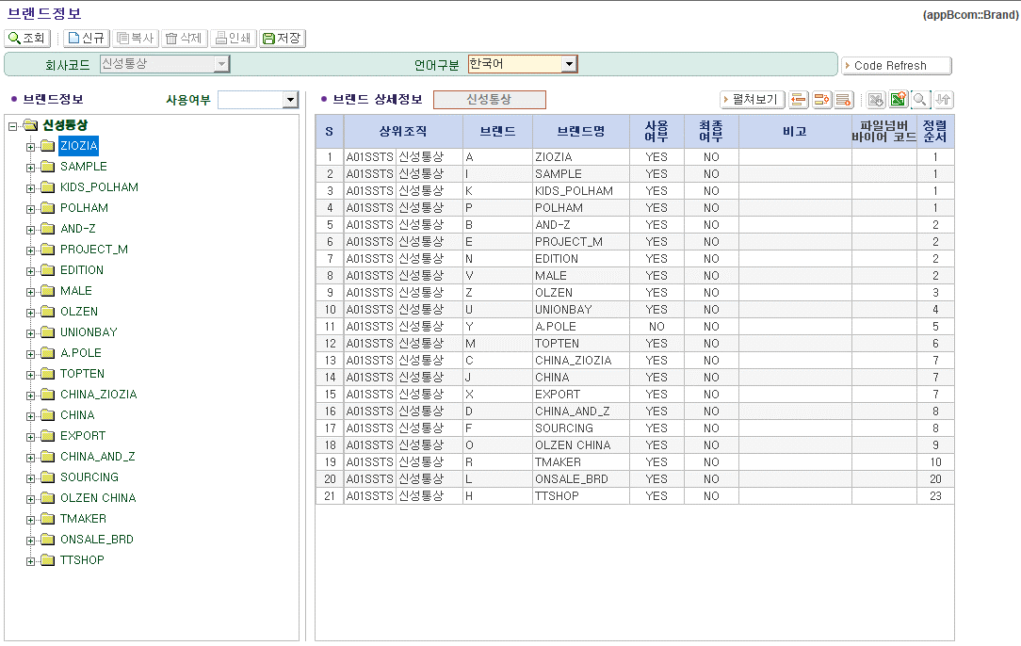
(1)
(2)
(4)
(3)
(5)
(6)
(7)
(8)

(8)

 |  | 2 | 화면 미사용 항목

 |  |  | 번호 | 화면 필드명 | 테이블명 | 테이블 컬럼명 | 화면 사용여부 | 기타
 |  |  | (1) | 상위조직 | T_BRD T_COMN_CD | BRD_CD CD_NM | O
 |  |  | (2) | 브랜드 | T_BRD | BRD_CD | O
 |  |  | (3) | 브랜드명 | T_BRD | CD_NM | O
 |  |  | (4) | 사용여부 | T_BRD | USE_YN | O
 |  |  | (5) | 최종여부 | T_BRD | LAST_YN | O
 |  |  | (6) | 비고 | T_BRD | RMK | X
 |  |  | (7) | 파일넘버 바이어코드 | T_BRD | FILENO_BUYER_CD | O
 |  |  | (8) | 정렬순서 | T_BRD | PRTY_RANK | O

 |  | 3 | TO-BE 작업 예정사항

 |  |  | 작업 내용 |  | 항목
 |  |  | 브랜드그룹 추가 |  | 브랜드그룹(태블로)
 |  |  |  |  | 브랜드그룹(사업본부)
 |  |  |  |  | 브랜드그룹(온라인)
 |  |  |  |  | 브랜드그룹(물류)
 |  |  | 기능 추가 |  | 회사코드 무관 중복 브랜드 등록 불가 처리 - [저장] 버튼 시 중복 브랜드면 등록 X (팝업)
 |  |  | 화면 미사용 항목 제거 |  | 비고

매장브랜드정보
■ | 화면명 : 매장 브랜드 정보

 |  | 1 | 화면 이미지

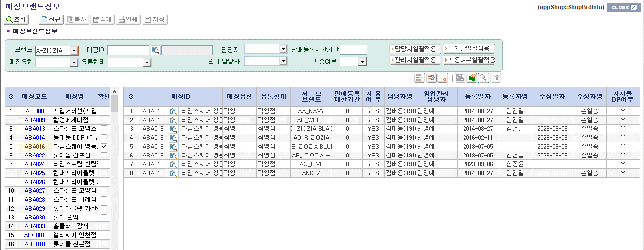
(1)
(2)
(3)
(4)
(5)
(6)
(7)
(8)
(9)
(10)
(11)
(12)
(13)
(14)

(8)

 |  | 2 | 화면 미사용 항목

 |  |  | 번호 | 화면 필드명 | 테이블명 | 테이블 컬럼명 | 화면 사용여부 | 기타
 |  |  | (1) | 매장코드 | T_SHOP_BRD | SHOP_ID | O
 |  |  | (2) | 매장명 | T_SHOP | SHOP_NM | O
 |  |  | (3) | 매장유형 | T_SHOP | SHOP_TYPE | O
 |  |  | (4) | 유통형태 | T_SHOP | SHOP_FORM | O
 |  |  | (5) | 서브브랜드 | T_BRD | BRD_CD | O
 |  |  | (6) | 판매등록제한기간 | T_SHOP_BRD | SALE_REG_LIMT_TERM | O
 |  |  | (7) | 사용여부 | T_SHOP_BRD | USE_YN | O
 |  |  | (8) | 담당자명 | T_SHOP_BRD | EMP_ID | O
 |  |  | (9) | 영업관리담당자 | T_SHOP_BRD | MNG_EMP_ID | O
 |  |  | (10) | 등록일자 | T_SHOP_BRD | INS_DAY | O
 |  |  | (11) | 등록자명 | T_EMP | EMP_NM_KOR | O
 |  |  | (12) | 수정일자 | T_SHOP_BRD | UPT_DAY | O
 |  |  | (13) | 수정자명 | T_EMP | EMP_NM_KOR | O
 |  |  | (14) | 자사몰DP여부 | T_SHOP_BRD | ONLINE_DP_YN | O

 |  |  | - 없음

 |  | 3 | TO-BE 작업 예정사항

 |  |  | - 없음

매장정보
■ | 화면명 : 매장 브랜드 정보

 |  | 1 | 화면 이미지

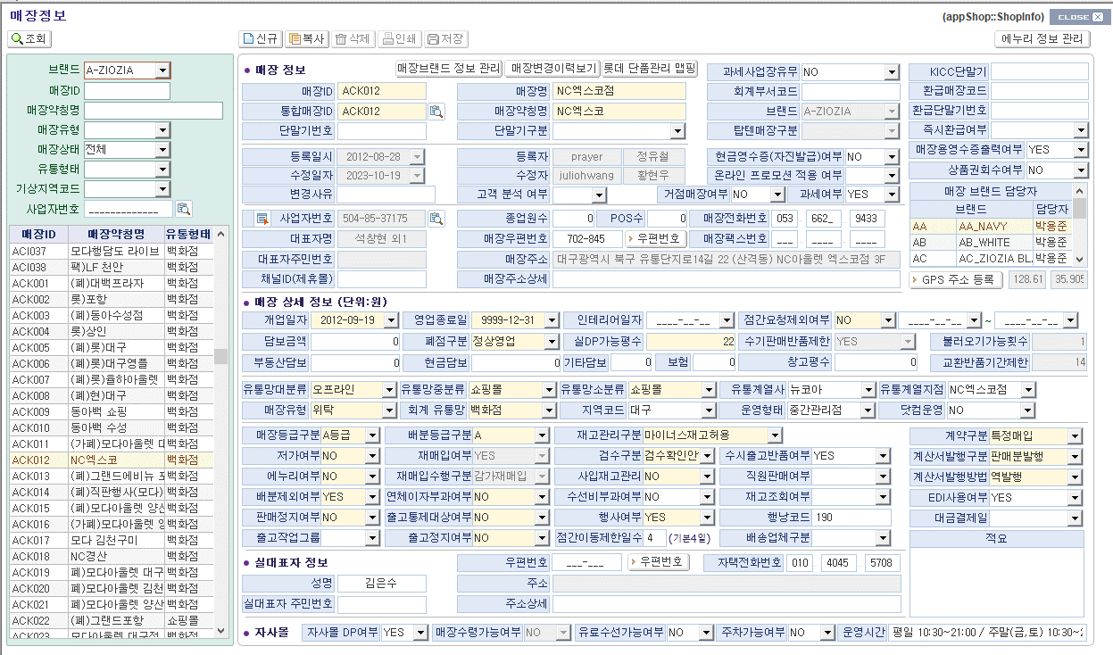
(1)
(2)
(3)
(5)
(4)
(6)
(7)
(8)
(9)
(10)
(11)
(12)
(13)
(14)
(15)
(16)
(17)
(18)
(19)
(20)
(21)
(22)
(23)
(24)
(25)
(26)
(27)
(28)
(29)
(30)
(31)
(32)
(33)
(34)
(35)
(36)
(37)
(38)
(40)
(41)
(39)
(42)
(43)
(44)
(45)
(46)
(49)
(50)
(47)
(48)
(51)
(52)
(53)
(54)
(55)
(56)
(57)
(58)
(59)
(60)
(61)
(62)
(63)
(64)
(65)
(66)
(67)
(68)
(69)
(70)
(71)
(72)
(73)
(74)
(75)
(76)
(77)
(78)
(79)
(80)
(81)
(82)
(83)
(84)
(85)
(86)
(87)
(88)
(89)
(90)
(91)
(92)
(93-1)
(93-2)
(94)
(95)
(96)
(97)
(98)
(99)
(100)
(101)

 |  | 2 | 화면 미사용 항목

 |  |  | 번호 | 화면 필드명 | 테이블명 | 테이블 컬럼명 | 화면 사용여부 | 기타
 |  |  | (1) | 매장ID | T_SHOP | SHOP_ID | ○
 |  |  | (2) | 통합매장ID | T_SHOP | SHOP_ORGN_CD | ○
 |  |  | (3) | 단말기번호 | T_SHOP | TERMN_NO | ○
 |  |  | (4) | 매장명 | T_SHOP | SHOP_NM | ○
 |  |  | (5) | 매장약칭명 | T_SHOP | INFMT_SHOP_NM | ○
 |  |  | (6) | 단말기구분 | T_SHOP | TERMN_CLSBY | ○ | 모듈 구분(POS,터미널)
 |  |  | (7) | 과세사업장유무 | T_SHOP | TAX_YN | ○
 |  |  | (8) | 회계부서코드 | T_SHOP | ACCO_BRD_CD | X
 |  |  | (9) | 브랜드 | T_SHOP_BRD | MNG_PARENT_BRD_CD | ○ | PARENT_BRD_CD
 |  |  | (10) | 탑텐매장구분 | T_SHOP | TT_CLSBY | ○
 |  |  | (11) | KICC단말기 | T_SHOP | KICC_TERMN_ID | ○ | 2023년도 이후 데이터 없음
 |  |  | (12) | 환급매장코드 | T_SHOP | REFUND_SHOP_ID | ○
 |  |  | (13) | 환급단말기번호 | T_SHOP | REFUND_TERMN_ID | ○
 |  |  | (14) | 즉지환급여부 | T_SHOP | REFUND_IMD_YN | ○
 |  |  | (15) | 현금영수증(자신발금)여부 | T_SHOP | SELF_VOL_YN | ○
 |  |  | (16) | 온라인프로모션적용여부 | T_SHOP | CUS_ANL_YN | ○
 |  |  | (17) | 매장용영수증 출력여부 | T_SHOP | ATTR14 | ○
 |  |  | (18) | 상품권 회수 여부 | T_SHOP | GIFT_CERTI_YN | ○
 |  |  | (19) | 변경사유 | T_SHOP_HIST | CHG_RESN | X
 |  |  | (20) | 고객분석 여부 | T_SHOP | OFF_CUS_ANL_YN | X
 |  |  | (21) | 거점매장 여부 | T_SHOP | WH_SHOP_YN | ○
 |  |  | (22) | 과세여부 | T_SHOP | TAX_YN | ○
 |  |  | (23) | 매장브랜드 담당자 | T_SHOP_BRD | BRD_CD BRD_NM EMP_NM | ○ | 매장브랜드 정보 화면에서 등록된 정보를 가져와 없어도 무방하다고 판단되나 매장정보에서 볼 수 있어야 할 것 같음
 |  |  | (24) | 사업자번호 | T_SHOP | BSNO | ○
 |  |  | (25) | 대표자명 | T_SHOP | REPR_NM | ○
 |  |  | (26) | 대표자주민번호 | T_SHOP | REPR_RESNO | X
 |  |  | (27) | 채널ID(제휴몰) | T_SHOP | CHANNEL_ID | ○
 |  |  | (28) | 종업원수 | T_SHOP | EMP_CNT | ○
 |  |  | (29) | POS수 | T_SHOP | POS_CNT | ○
 |  |  | (30) | 매장전화번호 | T_SHOP | SHOP_TEL_NO1 SHOP_TEL_NO2 SHOP_TEL_NO3 | ○
 |  |  | (31) | 매장우편번호 | T_SHOP | SHOP_PSTNO | ○
 |  |  | (32) | 매장팩스번호 | T_SHOP | SHOP_FAX_NO1 SHOP_FAX_NO2 SHOP_FAX_NO3 | X
 |  |  | (33) | 매장주소 | T_SHOP | SHOP_ADDR1 | ○
 |  |  | (34) | 매장주소상세 | T_SHOP | SHOP_ADDR2 | ○
 |  |  | (35) | GPS주소등록 | T_SHOP | GPS_LONGITUDE GPS_LATITUDE | ○
 |  |  | (36) | 개업일자 | T_SHOP | OPEN_DT | ○
 |  |  | (37) | 담보금액 | T_SHOP | GRNT_PRICE | ○
 |  |  | (38) | 부동산담보 | T_SHOP | RLEST_GRNT | ○
 |  |  | (39) | 영업종료일 | T_SHOP | DSHOP_DT | ○
 |  |  | (40) | 폐점구분 | T_SHOP | DSHOP_CLSBY | ○
 |  |  | (41) | 현금담보 | T_SHOP | CASH_GRNT | ○
 |  |  | (42) | 인테리어일자 | T_SHOP | INTERIOR_DT | X
 |  |  | (43) | 실DP가능평수 | T_SHOP | AREA | ○
 |  |  | (44) | 기타담보 | T_SHOP | ETC_GRNT | ○
 |  |  | (45) | 보험 | T_SHOP | INSR | ○
 |  |  | (46) | 점간요청제외여부 | T_SHOP | ATTR6 | ○
 |  |  | (47) | 점간요청제외 시작일 | T_SHOP | REQ_EXCPT_ST_DT | ○
 |  |  | (48) | 점간요청제외 종료일 | T_SHOP | REQ_EXCPT_ED_DT | ○
 |  |  | (49) | 수기판매반품 제한 | T_SHOP | MNL_RET_YN | ○
 |  |  | (50) | 창고평수 | T_SHOP | PRE_AREA_WDTH | ○
 |  |  | (51) | 불러오기 가능횟수 | T_SHOP | REG_IPSU_CNT | ○
 |  |  | (52) | 교환반품 기간제한 | T_SHOP | REG_RET_TERM | ○
 |  |  | (53) | 유통망 대분류 | T_SHOP | MGN_CLSBY_CHNL | ○
 |  |  | (54) | 매장유형 | T_SHOP | SHOP_TYPE | ○
 |  |  | (55) | 유통망 중분류 | T_SHOP | MGN_CLSBY | ○
 |  |  | (56) | 회계유통망 | T_SHOP | SHOP_FORM | ○
 |  |  | (57) | 유통망 소분류 | T_SHOP | MGN_CLSBY_DETL | ○
 |  |  | (58) | 지역코드 | T_SHOP | WETH_AREA_CD | ○
 |  |  | (59) | 유통계열사 | T_SHOP | RETAIL_CORP | ○
 |  |  | (60) | 운영형태 | T_SHOP | MGN_TYPE | ○
 |  |  | (61) | 유통계열지점 | T_SHOP | RETAIL_BRNCH | ○
 |  |  | (62) | 닷컴운영 | T_SHOP | DOTCOM_YN | ○
 |  |  | (63) | 매장등급구분 | T_SHOP | SHOP_RANK_CLSBY | ○
 |  |  | (64) | 저가여부 | T_SHOP | LOW_PRICE_YN | ○
 |  |  | (65) | 에누리여부 | T_SHOP | ENURI_YN | ○
 |  |  | (66) | 배분제외여부 | T_SHOP | DVID_YN | ○
 |  |  | (67) | 판매정지여부 | T_SHOP | SALE_STOP_YN | ○
 |  |  | (68) | 출고작업그룹 | T_SHOP | DELV_WORK_GRP | ○
 |  |  | (69) | 배분등급구분 | T_SHOP | DVID_RANK_CLSBY | ○
 |  |  | (70) | 재매입여부 | T_SHOP | RE_BUY_YN | ○ | 매장 신규 등록시 "YES" 기본값 자동세팅
 |  |  | (71) | 재매입 수행구분 | T_SHOP | RE_BUY_CLSBY | ○ | 매장 신규 등록시 "감가재매입" 기본값 세팅
 |  |  | (72) | 연체이자부과 여부 | T_SHOP | OVEDU_INT_IMP_YN | ○
 |  |  | (73) | 출고통제대상 여부 | T_SHOP | ATTR7 | ○
 |  |  | (74) | 출고정지여부 | T_SHOP | DELV_STOP_YN | ○
 |  |  | (75) | 재고관리구분 | T_SHOP | MNS_STOCK_PERM_CLSBY | ○
 |  |  | (76) | 검수구분 | T_SHOP | CHKUP_CLSBY | ○
 |  |  | (77) | 사입재고관리 | T_SHOP | STRIN_STOCK_MNG_YN | ○
 |  |  | (78) | 수선비부과여부 | T_SHOP | MEND_EXPN_IMP_YN | ○
 |  |  | (79) | 행사여부 | T_SHOP | EVENT_YN | ○
 |  |  | (80) | 점간이동제한 일수 | T_SHOP | SHOPMOVE_LIMT_DAYS | ○ | 기본 4일 - 미작성 시
 |  |  | (81) | 수시출고반품 여부 | T_SHOP | ATTR13 | ○
 |  |  | (82) | 직원판매 여부 | T_SHOP | ATTR10 | ○
 |  |  | (83) | 재고조회 여부 | T_SHOP | ATTR11 | ○
 |  |  | (84) | 행낭코드 | T_SHOP | ATTR8 | ○
 |  |  | (85) | 배송업체구분 | T_SHOP | ATTR12 | ○
 |  |  | (86) | 계약구분 | T_SHOP | CONT_CLSBY | ○
 |  |  | (87) | 계약서발행구분 | T_SHOP | TBILL_ISSUE_CLSBY | ○
 |  |  | (88) | 계약서발행방법 | T_SHOP | TBILL_ISSUE_WAY | ○
 |  |  | (89) | EDI사용여부 | T_SHOP | IMC_YN | ○
 |  |  | (90) | 대금결제일 | T_SHOP | PAYMENT_DT | ○
 |  |  | (91) | 적요 | T_SHOP | RMK_DESC | ○
 |  |  | (92) | 성명 (대표자) | T_SHOP | REPR_NM | ○
 |  |  | (93-1) | 실대표자 주민번호 | T_SHOP | REPR_RESNO | X
 |  |  | (93-2) | 우편번호 | T_SHOP | REAL_REPR_PSTNO | X
 |  |  | (94) | 주소 | T_SHOP | REAL_REPR_ADDR1 | X
 |  |  | (95) | 주소상세 | T_SHOP | REAL_REPR_ADDR2 | X
 |  |  | (96) | 자택전화번호 | T_SHOP | REAL_REPR_MYHSE_TEL_NO1 REAL_REPR_MYHSE_TEL_NO2 REAL_REPR_MYHSE_TEL_NO3 | ○
 |  |  | (97) | 자사몰DP 여부 | T_SHOP | ONLINE_DP_YN | ○
 |  |  | (98) | 매장수령가능 여부 | T_SHOP | ONLINE_PICKUP_YN | ○
 |  |  | (99) | 유료수선가능 여부 | T_SHOP | CARGE_MEND_YN | ○
 |  |  | (100) | 주차가능 여부 | T_SHOP | PARKING_YN | ○
 |  |  | (101) | 운영시간 | T_SHOP | OPER_TIME | ○

 |  | 3 | TO-BE 작업 예정사항

 |  |  | (1) 해외/국내매장 - 국가관리 : 현재 과세/비과세로 해외매장 구분하나 국내/해외매장과 국가명 관리 필요 - 영업관리팀 협의 예정

 |  |  | (2) 화면 미사용 항목 제거
 |  |  | 작업 내용 |  | 제거 항목
 |  |  | 화면 미사용 항목 제거 |  | 회계부서코드
 |  |  |  |  | 변경사유
 |  |  |  |  | 고객분석여부
 |  |  |  |  | 대표자주민번호
 |  |  |  |  | 매장팩스번호
 |  |  |  |  | 인테리어일자
 |  |  |  |  | 실대표자주민번호
 |  |  |  |  | 우편번호
 |  |  |  |  | 주소
 |  |  |  |  | 주소상세

 |  |  | (3) (24.09.12) 영업관리팀 박수빈 부장님 의견 - 영향도 검토 필요
 |  |  | - F-ONE 시스템 개선시 TOPTEN 성인과 키즈 브랜드 등록이 분리되었으면 합니다. (매장브랜드정보 등록이나 매출마감시 별도 분리해야 하는 어려움)

제품정보
■ | 화면명 : 제품 정보

 |  | 1 | 화면 이미지

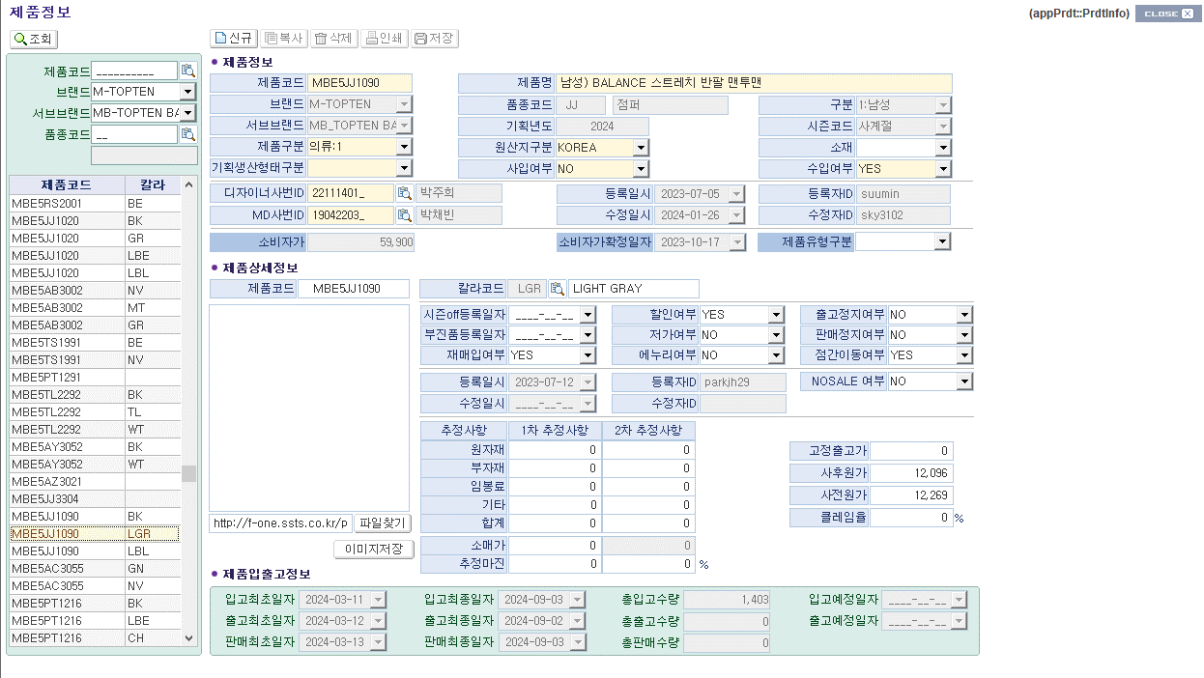
(1)
(3)
(7)
(10)
(13)
(16)
(19)
(2)
(4)
(5)
(8)
(11)
(14)
(6)
(9)
(12)
(15)
(22)
(20)
(17)
(18)
(21)
(23)
(25)
(24)
(26)
(27)
(28)
(29)
(32)
(31)
(30)
(34)
(33)
(35)
(36)
(37)
(38)
(39)
(40)
(41)
(42)
(43)
(44)
(45)
(46)
(47)
(48)
(49)
(50)
(51)
(52)
(53)
(54)
(55)
(59)
(63)
(56)
(60)
(64)
(57)
(61)
(65)
(58)
(62)
(66)
(67)

 |  | 2 | 화면 미사용 항목

 |  |  | 번호 | 화면 필드명 | 테이블명 | 테이블 컬럼명 | 화면 사용여부 | 기타
 |  |  | (1) | 제품코드 | T_PRDT_PLAN | PRDT_CD | ○
 |  |  | (2) | 제품명 | T_PRDT_PLAN | PRDT_NM | ○
 |  |  | (3) | 브랜드 | T_PRDT_PLAN | PARENT_BRD_CD | ○
 |  |  | (4) | 품종코드 | T_PRDT_PLAN | PRDT_KIND_CD | ○
 |  |  | (5) | 품종명 | T_PRDT_KIND | CD_NM | ○
 |  |  | (6) | 구분 | T_PRDT_PLAN | SEX | ○
 |  |  | (7) | 서브브랜드 | T_PRDT_PLAN | BRD_CD | ○
 |  |  | (8) | 기획년도 | T_PRDT_PLAN | PLAN_YY | ○
 |  |  | (9) | 시즌코드 | T_PRDT_PLAN | SESN_CD | ○
 |  |  | (10) | 제품구분 | T_PRDT_PLAN | PRDT_CLSBY | ○
 |  |  | (11) | 원산지구분 | T_PRDT_PLAN | ORGN_CLSBY | ○
 |  |  | (12) | 소재 | T_PRDT_PLAN | FBR_MATIERE_CLSBY | ○
 |  |  | (13) | 기획생산형태구분 | T_PRDT_PLAN | PLAN_MFAC_KIND_CLSBY | ○
 |  |  | (14) | 사입여부 | T_PRDT_PLAN | STRIN_YN | ○
 |  |  | (15) | 수입여부 | T_PRDT_PLAN | RCPT_YN | ○
 |  |  | (16) | 디자이너사번ID | T_PRDT_PLAN | DESIGN_EMP_ID | ○
 |  |  | (17) | 등록일시 | T_PRDT_PLAN | INS_DAY | ○
 |  |  | (18) | 등록자ID | T_PRDT_PLAN | INS_USERID | ○
 |  |  | (19) | MD사번ID | T_PRDT_PLAN | MD_EMP_ID | ○
 |  |  | (20) | 수정일시 | T_PRDT_PLAN | UPT_DAY | ○
 |  |  | (21) | 수정자ID | T_PRDT_PLAN | UPT_USERID | ○
 |  |  | (22) | 소비자가 | T_PRDT_PLAN | CSUMR_PRICE | ○
 |  |  | (23) | 소비자가 확정일자 | T_PRDT_PLAN | CSUMR_PRICE_CNFM_DT | ○
 |  |  | (24) | 제품유형구분 | T_PRDT_PLAN | ATTR1 | ○
 |  |  | (25) | 제품코드 | T_PRDT | PRDT_CD | ○
 |  |  | (26) | 컬러코드, 컬러명 | T_PRDT T_COLOR | COLOR_CD COLOR_NM | ○
 |  |  | (27) | 시즌OFF 등록일자 | T_PRDT | SESN_OFF_REGDT | ○
 |  |  | (28) | 부진품 등록일자 | T_PRDT | DULL_REG_DT | ○
 |  |  | (29) | 재매입여부 | T_PRDT | RE_BUY_YN | ○
 |  |  | (30) | 할인여부 | T_PRDT | DSCT_YN | ○
 |  |  | (31) | 저가여부 | T_PRDT | LOW_PRICE_YN | ○
 |  |  | (32) | 에누리여부 | T_PRDT | ENURI_YN | ○
 |  |  | (33) | 출고정지여부 | T_PRDT | DELV_STOP_YN | ○
 |  |  | (34) | 판매정지여부 | T_PRDT | SALE_STOP_YN | ○
 |  |  | (35) | 점간이동여부 | T_PRDT | SHOP_MOVE_YN | ○
 |  |  | (36) | NOSALE여부 | T_PRDT | NO_SALE_YN | ○
 |  |  | (37) | 원자재 1차 추정원가 | T_PRDT | MMAT_F_INFER_COST | X
 |  |  | (38) | 원자재 2차 추정원가 | T_PRDT | MMAT_S_INFER_COST | X
 |  |  | (39) | 부자재 1차 추정원가 | T_PRDT | SMAT_F_INFER_COST | X
 |  |  | (40) | 부자재 2차 추정원가 | T_PRDT | SMAT_S_INFER_COST | X
 |  |  | (41) | 임봉료 1차 추정원가 | T_PRDT | PPRCS_F_INFER_COST | ○
 |  |  | (42) | 임봉료 2차 추정원가 | T_PRDT | PPRCS_S_INFER_COST | ○
 |  |  | (43) | 기타 1차 추정원가 | - | 없음 | X
 |  |  | (44) | 기타 2차 추정원가 | T_PRDT | ETC_S_INFER_COST | X
 |  |  | (45) | 합계 1차 추정원가 | 계산 결과 | 화면 필드로 계산 MMAT_F_INFER_COST + SMAT_F_INFER_COST + PPRCS_F_INFER_COST | X
 |  |  | (46) | 합계 2차 추정원가 | 계산 결과 | 화면 필드로 계산 MMAT_S_INFER_COST + SMAT_S_INFER_COST + PPRCS_S_INFER_COST + ETC_S_INFER_COST | X
 |  |  | (47) | 소매가 1차 추정원가 | T_PRDT | CSUMR_F_INFER_PRICE | X
 |  |  | (48) | 소매가 2차 추정원가 | T_PRDT | CSUMR_S_INFER_PRICE | X
 |  |  | (49) | 추정마진 1차 추정원가 | 계산 결과 | 화면 필드로 계산 | X
 |  |  | (50) | 추정마진 2차 추정원가 | 계산 결과 | 화면 필드로 계산 | X
 |  |  | (51) | 고정출고가 | T_PRDT | FXD_DELV_PRICE | ○
 |  |  | (52) | 사후원가 | T_PRDT | RNDS_COST | ○
 |  |  | (53) | 사전원가 | T_PRDT | MFAC_L_COST | ○
 |  |  | (54) | 클레임율 | T_PRDT | ATTR4 | X
 |  |  | (55) | 입고최초일자 | T_PRDT_DEAL | STOR_F_DT | ○
 |  |  | (56) | 입고최종일자 | T_PRDT_DEAL | STOR_L_DT | ○
 |  |  | (57) | 총입고수량 | T_PRDT_DEAL | TOT_STOR_QTY | ○
 |  |  | (58) | 입고예정일자 | T_PRDT_DEAL | STOR_PRE_DT | X
 |  |  | (59) | 출고최초일자 | T_PRDT_DEAL | DELV_F_DT | ○
 |  |  | (60) | 출고최종일자 | T_PRDT_DEAL | DELV_L_DT | ○
 |  |  | (61) | 총출고수량 | T_PRDT_DEAL | TOT_DELV_QTY | ○
 |  |  | (62) | 출고예정일자 | T_PRDT_DEAL | DELV_PRE_DT | X
 |  |  | (63) | 판매최초일자 | T_PRDT_DEAL | SALE_F_DT | ○
 |  |  | (64) | 판매최종일자 | T_PRDT_DEAL | SALE_L_DT | ○
 |  |  | (65) | 총판매수량 | T_PRDT_DEAL | TOT_SALE_QTY | ○
 |  |  | (66) | 제품이미지 저장 경로 | T_PRDT | PRDT_IMG_URL | X
 |  |  | (67) | 제품이미지 저장 버튼 |  |  | X

 |  | 3 | TO-BE 작업 예정사항

 |  |  | (1) 화면 미사용 항목 제거
 |  |  | 작업 내용 |  | 제거 항목
 |  |  | 화면 미사용 항목 제거 |  | 원자재 1차 추정원가
 |  |  |  |  | 원자재 2차 추정원가
 |  |  |  |  | 부자재 1차 추정원가
 |  |  |  |  | 부자재 2차 추정원가
 |  |  |  |  | 기타 1차 추정원가
 |  |  |  |  | 기타 2차 추정원가
 |  |  |  |  | 합계 1차 추정원가
 |  |  |  |  | 합계 2차 추정원가
 |  |  |  |  | 소매가 1차 추정원가
 |  |  |  |  | 소매가 2차 추정원가
 |  |  |  |  | 추정마진 1차 추정원가
 |  |  |  |  | 추정마진 2차 추정원가
 |  |  |  |  | 클레임율
 |  |  |  |  | 입고예정일자
 |  |  |  |  | 출고예정일자
 |  |  |  |  | 제품이미지 저장 경로
 |  |  |  |  | 제품이미지 저장 버튼

작업지시등록
■ | 화면명 : 작업지시등록

 |  | 1 | 화면 이미지
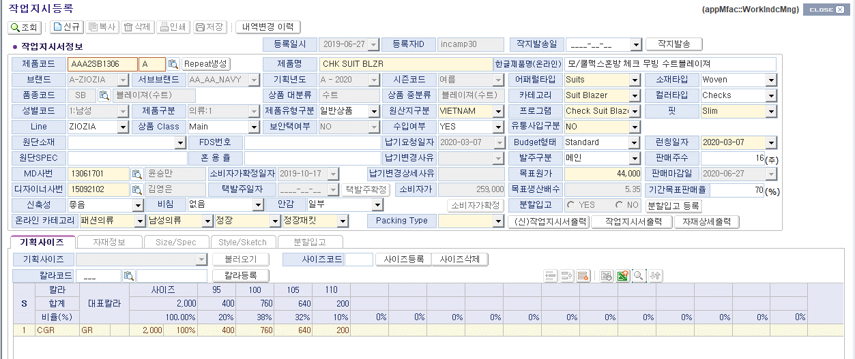
(1)
(2)
(3)
(4)
(6)
(8)
(7)
(9)
(11)
(12)
(15)
(36)
(19)
(22-1)
(16)
(21)
(5)
(20)
(18)
(35)
(34)
(33)
(30)
(32)
(31)
(27)
(26)
(25)
(24)
(28)
(23)
(37)
(47)
(48)
(49)
(50)
(51)
(53)
(52)
(44)
(45)
(46)
(43)
(42)
(41)
(38)
(39)
(40)
(29)
(10)
(13)
(14)
(22-2)
(22-3)
(22-4)
(17)

 |  | 2 | 화면 미사용 항목

 |  |  | 번호 | 화면 필드명 | 테이블명 | 테이블 컬럼명 | 화면 사용여부 | 기타
 |  |  | (1) | 작지발송일 | T_WORK_INDC | WORK_INDC_SEND_DT | X
 |  |  | (2) | 제품코드 | T_PRDT_PLAN | PRDT_CD | O
 |  |  | (3) | 브랜드 | T_PRDT_PLAN | PARENT_BRD_CD | O
 |  |  | (4) | 서브브랜드 | T_PRDT_PLAN | BRD_CD | O
 |  |  | (5) | 품종코드 | T_PRDT_PLAN | PRDT_KIND_CD | O
 |  |  | (6) | 품종명 | T_PRDT_KIND | CD_NM | O
 |  |  | (7) | 성별코드 | T_PRDT_PLAN | SEX(SEX_CLSBY) | O
 |  |  | (8) | 제품구분 | T_PRDT_PLAN | PRDT_CLSBY | O
 |  |  | (9) | LINE | T_PRDT_PLAN | BRD_LINE_CD | O
 |  |  | (10) | 상품 CLASS | T_PRDT_PLAN | PRDT_CLASS_CD | X
 |  |  | (11) | 원단소재 | T_PRDT_PLAN | FBR_MATIERE_CLSBY | O
 |  |  | (12) | 원단SPEC | T_WORK_INDC | FBR_SPEC | O
 |  |  | (13) | FDS번호 | T_WORK_INDC | FDS_NO | O
 |  |  | (14) | 혼용률 | T_WORK_INDC | MIX_RATE | O
 |  |  | (15) | MD사번 | T_PRDT_PLAN | MD_EMP_ID | O
 |  |  | (16) | 소비자가확정일자 | T_PRDT_PLAN | CSUMR_PRICE_CNFM_DT | O
 |  |  | (17) | 디자이너사번 | T_PRDT_PLAN | DESIGN_EMP_ID | O
 |  |  | (18) | 택발주일자 | T_PRDT_TAG_ORDER | ORDER_DT | O
 |  |  | (19) | 신축성 | T_PRDT_PLAN | STRCH_CD | O
 |  |  | (20) | 비침 | T_PRDT_PLAN | TRN_CD | O
 |  |  | (21) | 안감 | T_PRDT_PLAN | LINNG_CD | O
 |  |  | (22) | 온라인 카테고리 | T_PRDT_PROP | ONLINE_CTG1 ONLINE_CTG2 ONLINE_CTG3 ONLINE_CTG4 | O
 |  |  | (23) | 제품명 | T_PRDT_KIND | PRDT_NM | O
 |  |  | (24) | 기획년도 | T_PRDT_PLAN | PLAN_YY | O
 |  |  | (25) | 상품대분류 | T_PRDT_KIND | PRDT_KIND_NM2 | O
 |  |  | (26) | 제품유형구분 | T_PRDT_PLAN | ATTR1 | O
 |  |  | (27) | 보안택여부 | T_PRDT_PLAN | SECU_TAG_YN | X
 |  |  | (28) | 시즌코드 | T_PRDT_PLAN | SESN_CD | O
 |  |  | (29) | 상품 중분류 | T_PRDT_KIND | PRDT_KIND_NM3 | O
 |  |  | (30) | 원산지구분 | T_PRDT_PLAN | ORGN_CLSBY | O
 |  |  | (31) | 수입여부 | T_PRDT_PLAN | RCPT_YN | O
 |  |  | (32) | 납기요청일자 | T_STYLE | EXPR_DT | O
 |  |  | (33) | 납기변경사유 | CT_STYLE | EXPR_DT_UPT_REASON | O
 |  |  | (34) | 납기변경상세사유 | CT_STYLE | EXPR_DT_UPT_REASON_DTL | O
 |  |  | (35) | 소비자가 | T_PRDT_PLAN | CSUMR_PRICE | O
 |  |  | (36) | Packing Type | T_STYLE | PACK_TYPE | O
 |  |  | (37) | 한글제품명(온라인) | T_PRDT_PLAN | PRDT_KOR_NM | O
 |  |  | (38) | 어패럴타입 | T_PRDT_PROP | APPAREL_TYPE | O
 |  |  | (39) | 카테고리 | T_PRDT_PROP | CATEGORY | O
 |  |  | (40) | 프로그램 | T_PRDT_PROP | PROGRAM | O
 |  |  | (41) | 유통사입구분 | T_PRDT_PLAN | DPUR_YN | O
 |  |  | (42) | Budget형태 | T_WORK_INDC | BGET_TYPE | O
 |  |  | (43) | 발주구분 | T_WORK_INDC | ORDER_CLSBY | O
 |  |  | (44) | 목표원가 | T_WORK_INDC | GOAL_COST | O
 |  |  | (45) | 목표생산배수 | T_WORK_INDC | GOAL_MFAC_MULT | O
 |  |  | (46) | 분할입고 | T_WORK_INDC | PARTT_STOR_YN | O
 |  |  | (47) | 소재타입 | T_PRDT_PROP | FABRIC_TYPE | O
 |  |  | (48) | 컬러타입 | T_PRDT_PROP | COLOR_TYPE | O
 |  |  | (49) | 핏 | T_PRDT_PROP | FIT | O
 |  |  | (50) | 런칭일자 | T_PRDT_PLAN | ESTM_SALE_START_DT | O
 |  |  | (51) | 판매주수 | T_PRDT_PLAN | ESTM_SALE_TERM | X
 |  |  | (52) | 판매마감일 | T_PRDT_PLAN | ESTM_SALE_END_DT | X
 |  |  | (53) | 기간목표판매율 | T_PRDT_PLAN | GOAL_SALE_RATE | X

 |  | 3 | TO-BE 작업 예정사항

 |  |  | (1) 화면 미사용 항목 제거
 |  |  | 작업 내용 |  | 제거 항목
 |  |  | 화면 미사용 항목 제거 |  | 작지발송일
 |  |  |  |  | 상품 CLASS
 |  |  |  |  | 보안택 여부
 |  |  |  |  | 판매주수
 |  |  |  |  | 판매마감일
 |  |  |  |  | 기간목표 판매율

